全国図1
全国、都道府県図-1-① グラフでみる都道府県別にみた就業保健師・助産師率（人口10万対）

 | 令和４年末現在
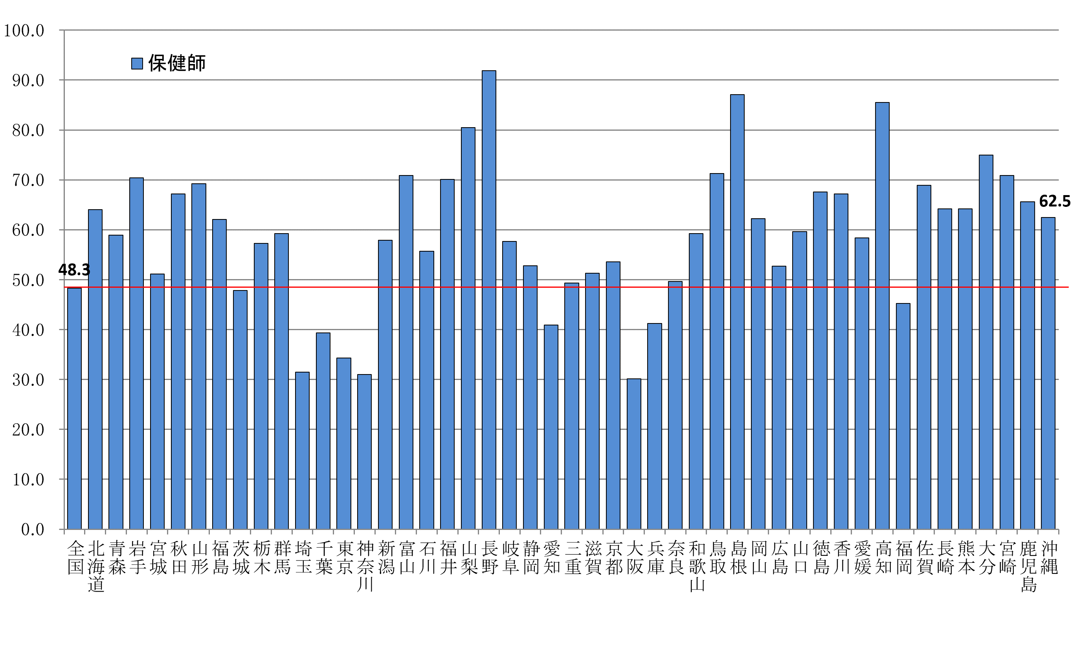

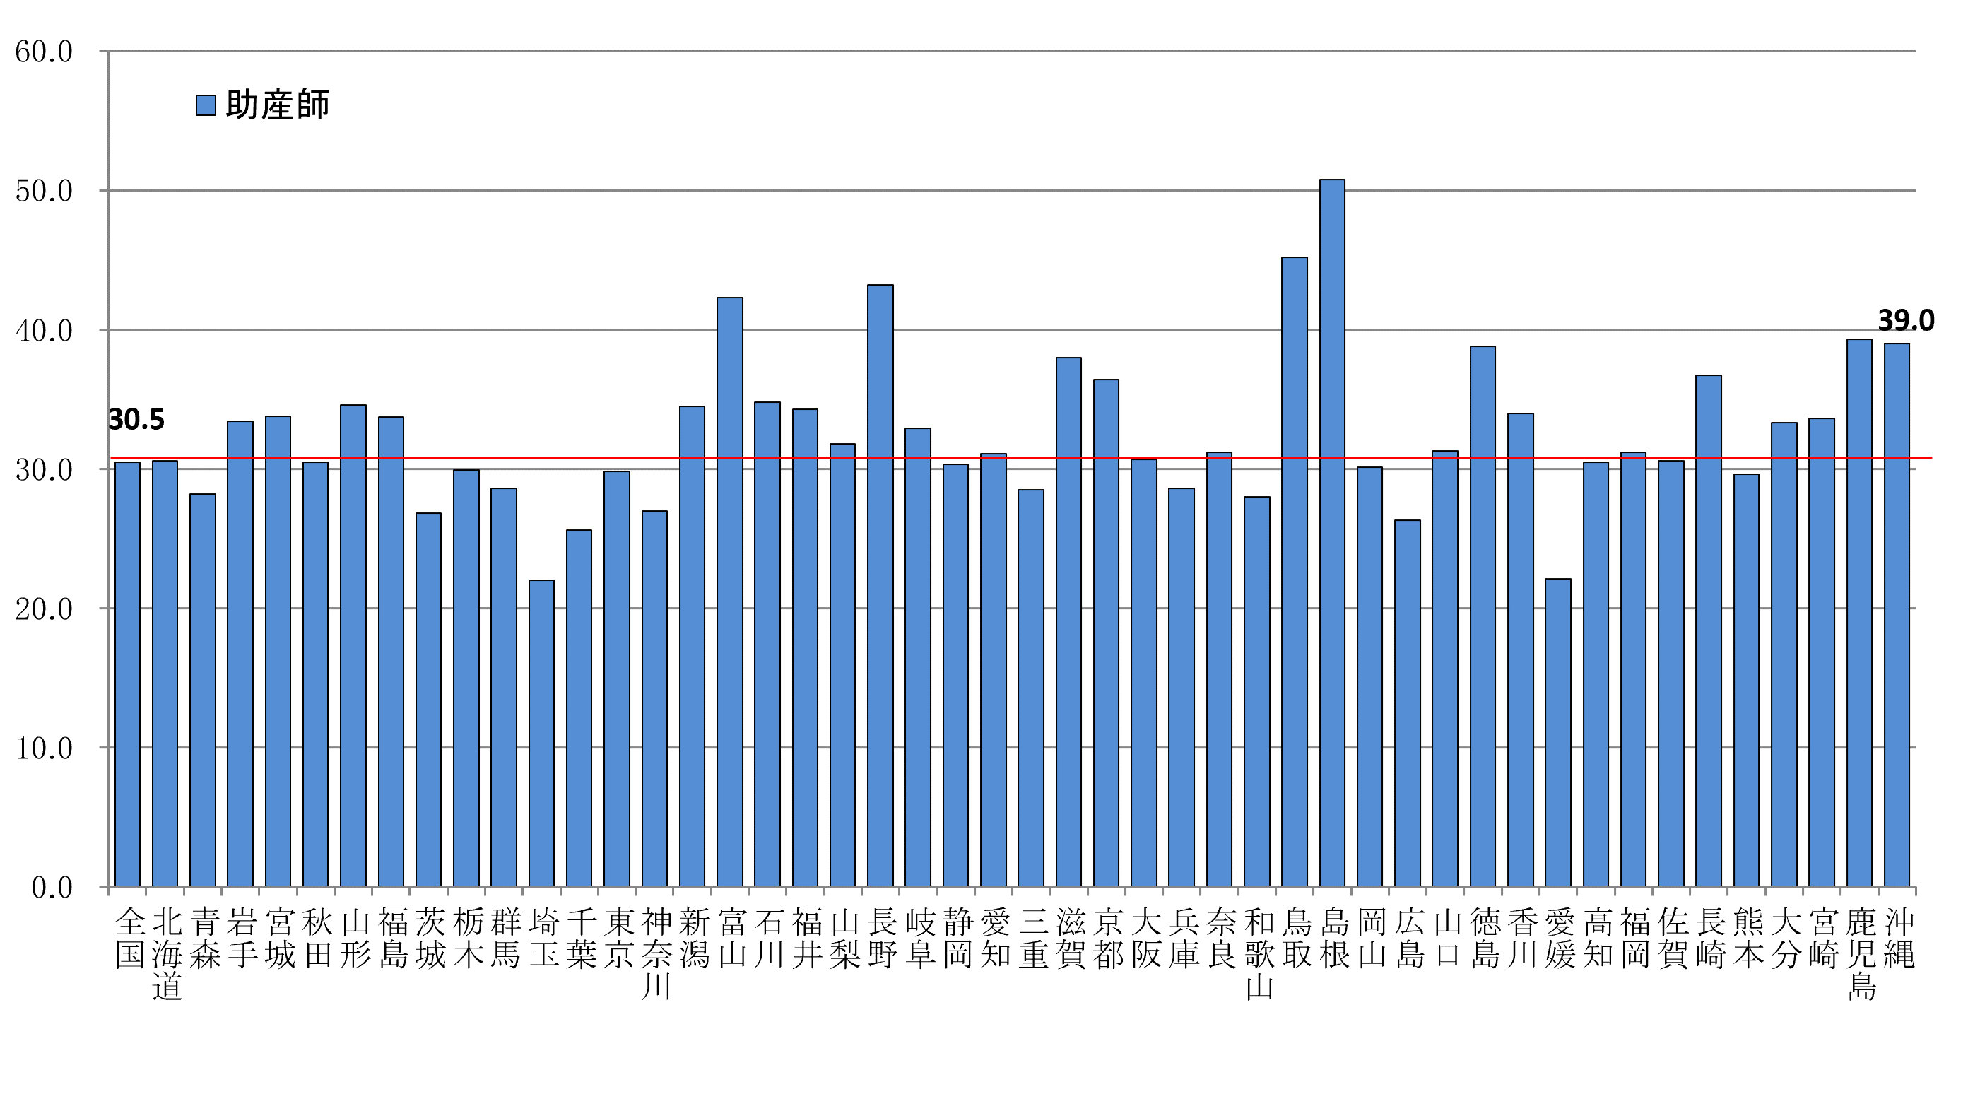

全国図1-2
全国、都道府県図-1-② グラフでみる都道府県別にみた就業看護師・准看護師率（人口10万対）

 | 令和４年末現在

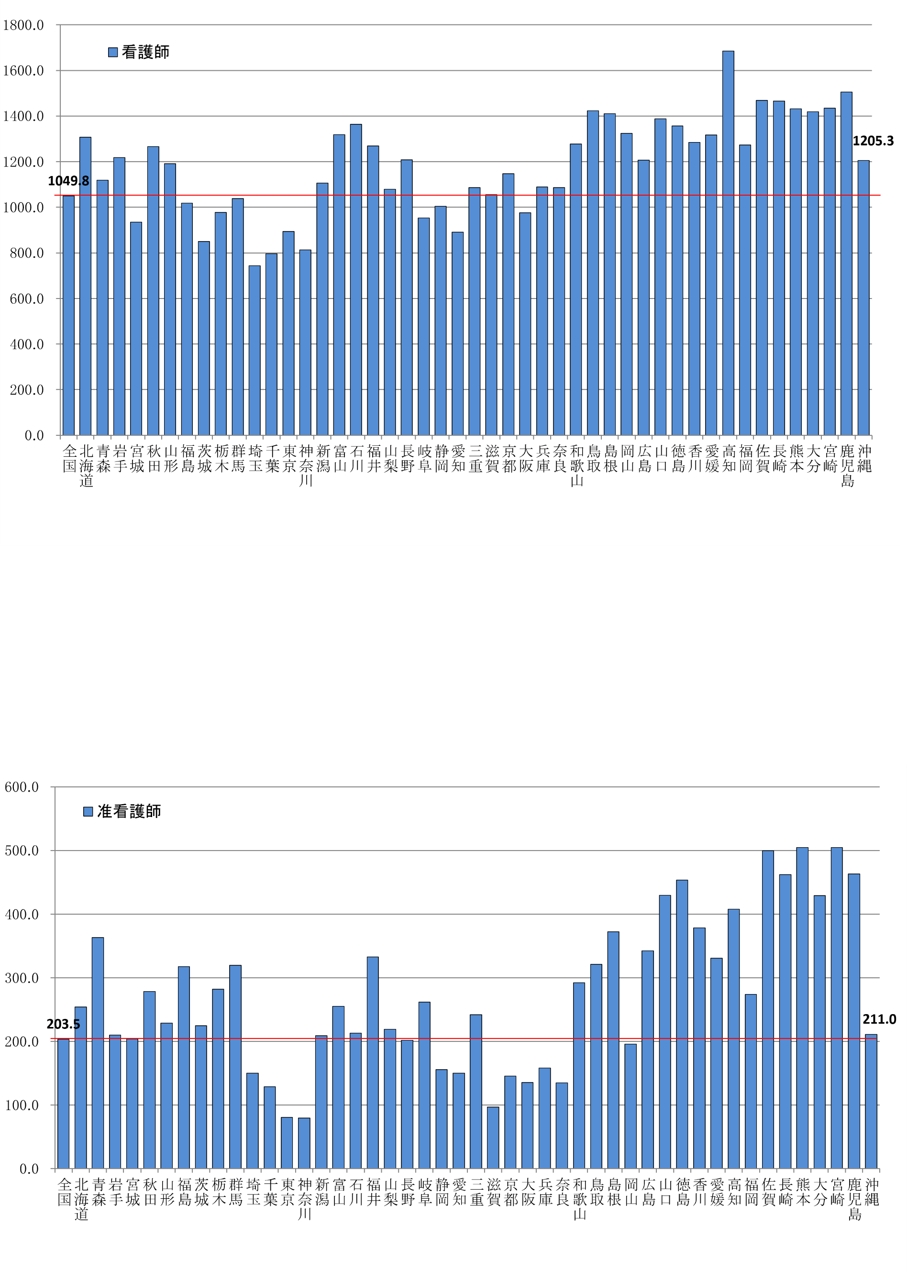

全国図2
全国、都道府県図-2 グラフでみる都道府県別にみた就業歯科衛生士・歯科技工士率（人口10万対）

 | 令和４年末現在

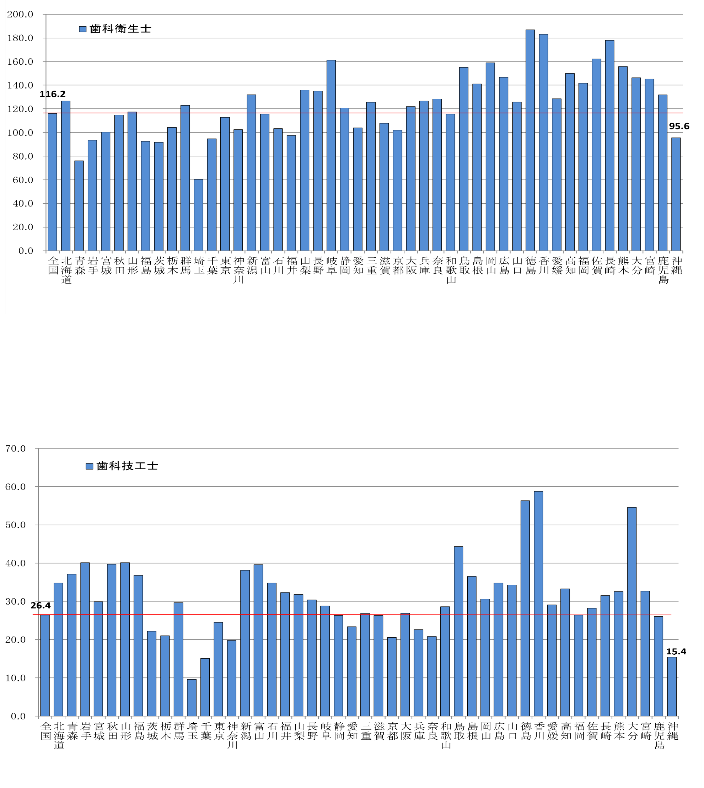

全国図3-1
全国、都道府県図-3-① グラフでみる都道府県にみた就業あん摩マッサージ指圧師・はり師率（人口10万対）

 | 令和４年末現在
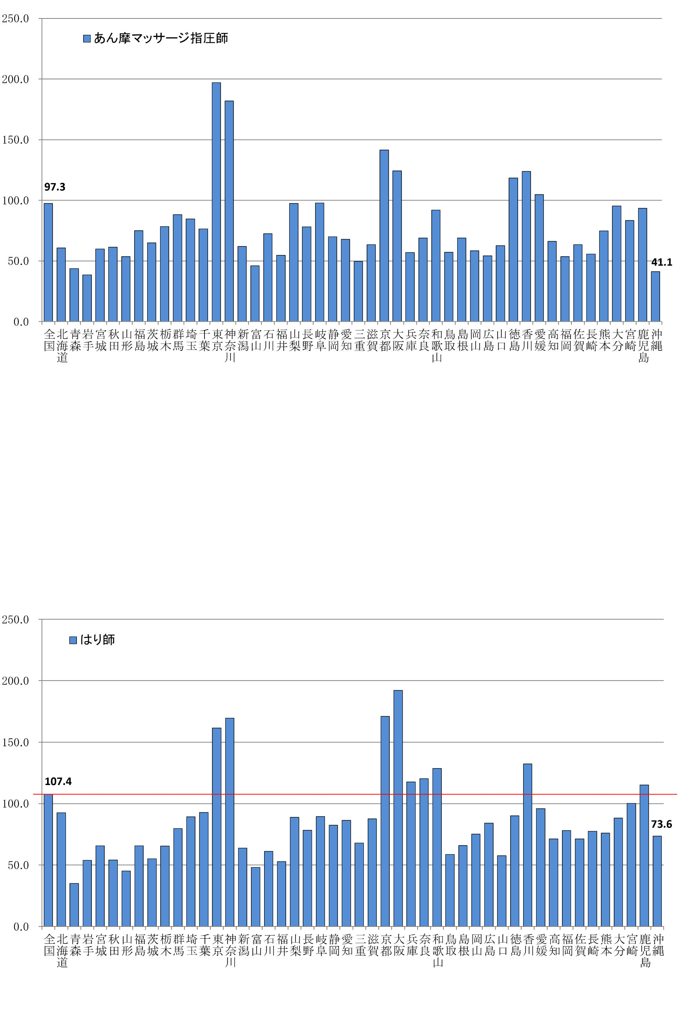

全国図3-2
全国、都道府県図-3-② グラフでみる都道府県にみた就業きゅう師・柔道整復師率（人口10万対）

 | 令和４年末現在
